Методика
Тема: Анализ структуры поселений Semibalanus balanoides на литорали о. Ряжков
Исполнитель: Воронина Алёна Юрьевна
Период сбора и обработки первичных полевых данных: 14.06.-22.06.2025г.
Учебное учреждение: МАУДО ДЮЦ "Ровесник" им. С.А. Крыловой
Руководитель, телефон: Мацеева Любовь Александровна, 89522911441

Методика
На четырех стандартных участках литорали острова Ряжков (Южная губа, Восточный берег, Северная губа и Западный берег) проводятся ежегодные описания популяции усоногих раков Semibalanus balanoides. На каждом из участков ежегодно выбирается случайным образом по несколько валунов. Координаты точек расположения валунов засекаются с помощью спутникового навигатора. Расположение точек сбора материала, обследованных в 2025 году приведено на Рисунок 1. Координаты обследованных в 2025 г камней приведены в таблице 1. Валуны, использованные в анализе, располагались не выше пояса фукоидов и имели в диаметре не менее 1 метра. Обилие балянусов подсчитывалось на двух сторонах валуна (обращенной к морю (“Sea”) и обращенной к суше (“Land”). На каждой стороне было заложено по три площадки 10х10 см, располагавшихся на высоте 30 см от поверхности грунта. Рамка, ограничивающая площадку, была разбита на 25 квадратов со стороной 2 см. В трех случайно выбранных квадратах было подсчитано обилие балянусов следующих классов: Живые сеголетки, Мертвые сеголетки, Живые особи возрастом 1+ и более (далее взрослые), Мертвые взрослые особи. Данные, по учетам балянусов в 2025 году, приведены в на листе 2012-2025. Дополнительно проведен подсчёт живых и мёртвых взрослых особой и сеголеток на плоских камнях, произвольно выбранных на литорали в Фукусовой губе о. Ряжков (координаты представленыво вкладке "плоские камни"). Также с помощью программы ImageJ произведён замер угла расположения балянусов относительно условного направления волны. Замер произведён по фотографиям, сделаным цифровым фотоаппаратом, карандаш на фото показывает условное направление движения воды (от моря к берегу (остриё карандаша)). Данные представлены во вкладке "угол".

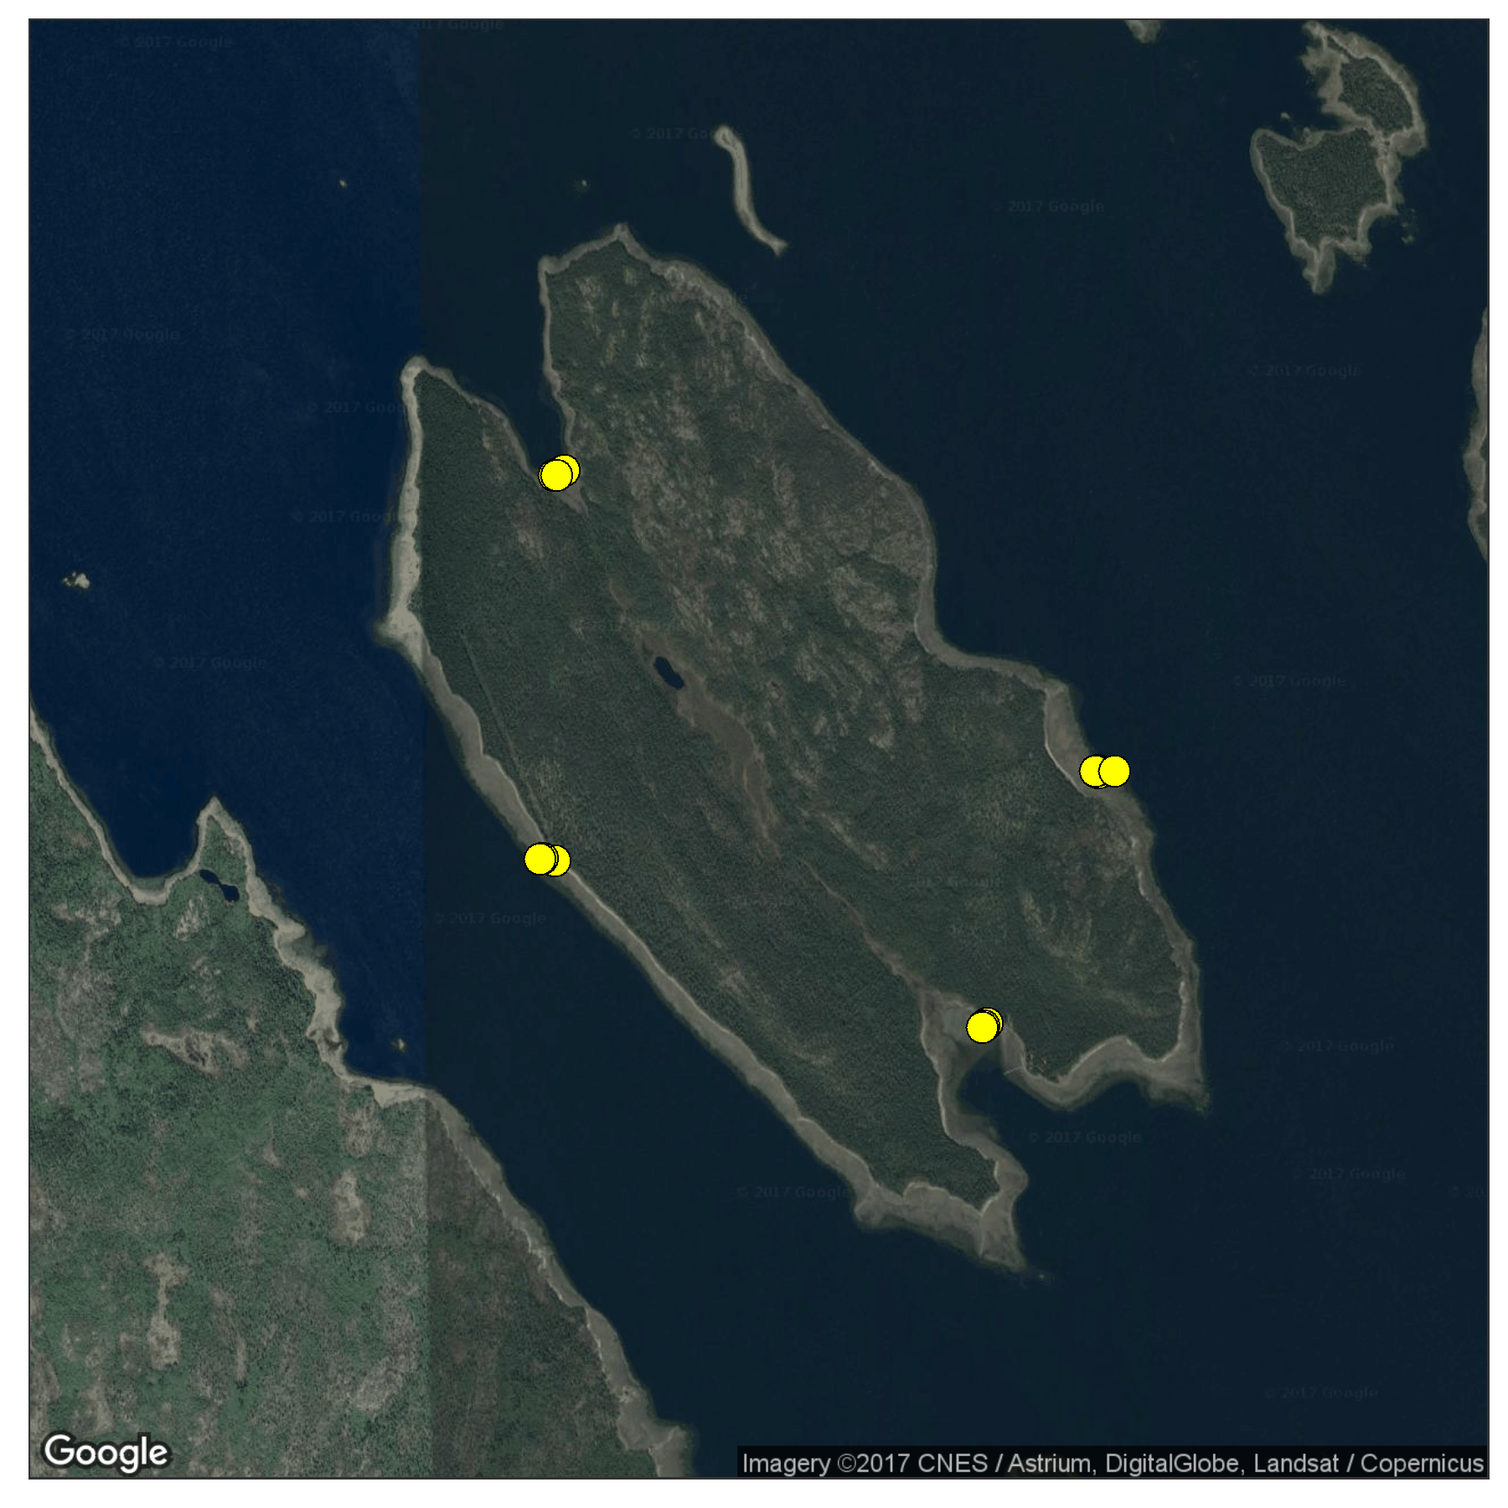

 | Рисунок 1. Расположение камней, на которых проводился учет балянусов, на побережье о. Ряжкова (2025 г.)

Таблица1. Координаты камней, на которых проводился учет балянусов в 2024 г.

Участок |  | Камень | Широта | Долгота
Восточный берег |  | 1 | 6700.745 | 3232.624
Восточный берег |  | 2 | 6700.759 | 3232.635
Восточный берег |  | 3 | 6700.753 | 3232.625
Северная губа |  | 1 | 6701.466 | 3232.533
Северная губа |  | 2 | 6701.472 | 3232.535
Северная губа |  | 3 | 6701.342 | 3232.438
Западный берег |  | 1 | 6700.981 | 3234.872
Западный берег |  | 2 | 6701.003 | 3234.893
Западный берег |  | 3 | 6701.047 | 3234.777
Южная губа |  | 1 | 6700.436 | 3234.431
Южная губа |  | 2 | 6700.436 | 3234.322
Южная губа |  | 3 | 6700.505 | 3234.433

Первичные выводы: произведён первичный анализ данных структуры поселений Semibalanus balanoides на литорали о. Ряжков за 2012-2025 гг. За весь период наблюдений отмечена тенденция к обратной зависимости по распределению взрослых особей и сеголеток как со стороны берега, так и со стороны моря. Наибольшее количество сеголеток как со стороны моря, так и со стороны берега отмечено на восточном берегу, взрослых особей в Южной губе острова. Данные по углам, замеренным по фото находятся в обрабоке. Наибольшее количество сеголеток имеет угол в диапазоне 80-110 градусов, что составляет 30%, у взрослых отмечен этот же диапазон, но процент выше - 40.

распределение 2012-2025
Сеголетки
Site | Exposition | Juveniles_Alive | SD | Adult_Alive | SD
East_site | Land | 9.46 | 9.98 | 3.6101169993 | 4.9898473165
Severnaya_guba | Land | 9.29 | 9.66 | 3.535382416 | 5.0178379855
West_site | Land | 9.27 | 9.38 | 3.5553903346 | 4.9514462924
Youzhnaya_guba | Land | 8.84 | 8.94 | 3.6293570875 | 4.9750848925
East_site | Sea | 9.46 | 9.98 | 3.6004817619 | 4.9779679532
Severnaya_guba | Sea | 9.34 | 9.66 | 3.5368120086 | 5.0174003291
West_site | Sea | 9.30 | 9.37 | 3.5330855019 | 4.9491629179
Youzhnaya_guba | Sea | 8.82 | 8.92 | 3.642912471 | 4.9814048216

Взрослые, море
Взрослые, берег

